Let-TR
Türkçe
LET
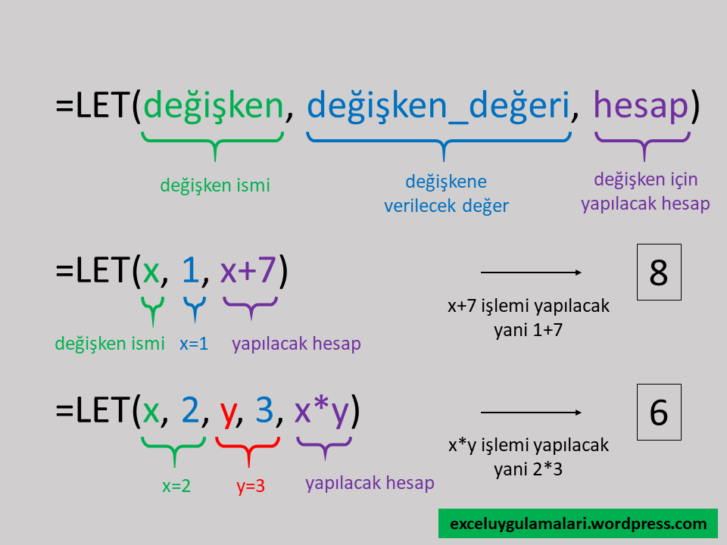

Kaynaklar
https://exceluygulamalari.wordpress.com/2020/03/26/yeni-let-izin-fonksiyonu-ve-excel-ile-gelir-verisi-hesaplama-uygulamali-ornegi/
https://support.office.com/tr-tr/article/izin-i%c5%9flevi-34842dd8-b92b-4d3f-b325-b8b8f9908999?ui=tr-TR&rs=tr-TR&ad=TR

Let-EN
İngilizce
LET | www.muhendisrehberi.com
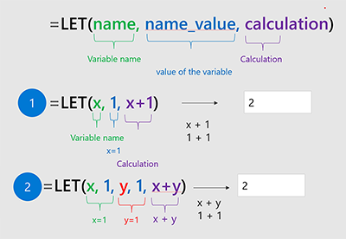

Sources
https://support.office.com/en-us/article/let-function-34842dd8-b92b-4d3f-b325-b8b8f9908999

Uygulama
LET Fonskiyonu Örneği | www.muhendisrehberi.com
Gelir Vergisi Hesabı

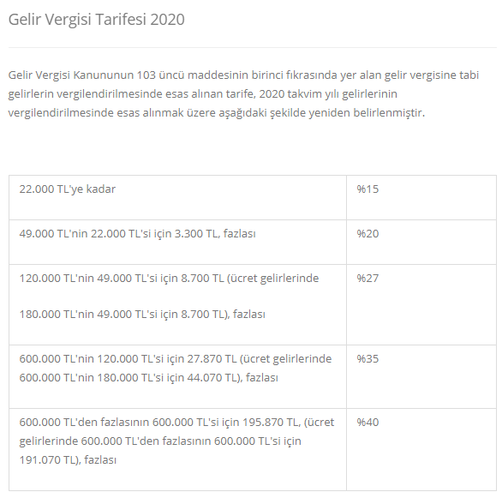

Kaynaklar
https://www.gib.gov.tr/gelir-vergisi-tarifesi-2020

4
LET Fonskiyonu Örneği
4 - Hepsinin bir araya getirilmesi… |  |  | www.muhendisrehberi.com

=LET( |  | =LET( | =B5 | Açıklama
Matrah | J27 | Matrah,J27, | =TEXTJOIN(",";;B6:C6)&"," | TEXTJOIN veya METINBIRLEŞTİR işlevi ile seçilen hücreler, başta belirtilen karakterler aralarına eklenecek şekilde metin olarak birleştirilir.
sınır1 | 22000 | sınır1,22000, | =TEXTJOIN(",";;B7:C7)&","
sınır2 | 49000 | sınır2,49000, | =TEXTJOIN(",";;B8:C8)&","
sınır3 | 180000 | sınır3,180000, | =TEXTJOIN(",";;B9:C9)&","
sınır4 | 600000 | sınır4,600000, | =TEXTJOIN(",";;B10:C10)&","
vergi1 | 3300 | vergi1,3300, | =TEXTJOIN(",";;B11:C11)&","
vergi2 | 8700 | vergi2,8700, | =TEXTJOIN(",";;B12:C12)&","
vergi3 | 44070 | vergi3,44070, | =TEXTJOIN(",";;B13:C13)&","
vergi4 | 191070 | vergi4,191070, | =TEXTJOIN(",";;B14:C14)&","
oran1 | 0.15 | oran1,0.15, | =TEXTJOIN(",";;B15:C15)&"," | Yani aralardaki virgül için formül içine "," olarak virgül ekledik. Kullandığım excel, formül içerisinde virgül kullanıdğı için burada virgül kullanmam gerekti.
oran2 | 0.2 | oran2,0.2, | =TEXTJOIN(",";;B16:C16)&","
oran3 | 0.27 | oran3,0.27, | =TEXTJOIN(",";;B17:C17)&","
oran4 | 0.35 | oran4,0.35, | =TEXTJOIN(",";;B18:C18)&","
oran5 | 0.4 | oran5,0.4, | =TEXTJOIN(",";;B19:C19)&","
kontrol5 | (Rounddown(matrah/sınır4,0)>0) | kontrol5,(Rounddown(matrah/sınır4,0)>0), | =TEXTJOIN(",";;B20:C20)&","
kontrol4 | (Rounddown(matrah/sınır3,0)>0) | kontrol4,(Rounddown(matrah/sınır3,0)>0), | =TEXTJOIN(",";;B21:C21)&","
kontrol3 | (Rounddown(matrah/sınır2,0)>0) | kontrol3,(Rounddown(matrah/sınır2,0)>0), | =TEXTJOIN(",";;B22:C22)&","
kontrol2 | (Rounddown(matrah/sınır1,0)>0) | kontrol2,(Rounddown(matrah/sınır1,0)>0), | =TEXTJOIN(",";;B23:C23)&","
kontrol1 | ((matrah>=0)*1) | kontrol1,((matrah>=0)*1), | =TEXTJOIN(",";;B24:C24)&","
vergi | IFS( kontrol5, ( vergi4 + (matrah-sınır4)*oran5), kontrol4, ( vergi3 + (matrah-sınır3)*oran4), kontrol3, ( vergi2 + (matrah-sınır2)*oran3), kontrol2, ( vergi1 + (matrah-sınır1)*oran2), kontrol1, (matrah*oran1)) | vergi,IFS( kontrol5, ( vergi4 + (matrah-sınır4)*oran5), kontrol4, ( vergi3 + (matrah-sınır3)*oran4), kontrol3, ( vergi2 + (matrah-sınır2)*oran3), kontrol2, ( vergi1 + (matrah-sınır1)*oran2), kontrol1, (matrah*oran1)), | =TEXTJOIN(",";;B25:C25)&"," | Türkçe kullanıyorsanız yada bilgisayar ayarlarınıza bağlı olarak, formül kısımları arasında ";" (noktalı virgül) kullanmanız gerekebilir.
vergi) |  | vergi) | =TEXTJOIN(",";;B26:C26)
 |  |  |  |  | ₺5,000,000.00

Burada yine TEXTJOIN (METİNBİRLEŞTİR) ile, bir önceki adımda TEXTJOIN ile elde ettiğimiz ifadeleri tekrar birleştirdik.
Kullandığımız CHAR(10) yada Türkçe olarak DAMGA(10) ile Enter (satır başı) girilmesini sağlıyoruz.
Bu son yaptığımız, formül hücresinde yazarken ALT+ENTER tuşları ile de yapılabilir.
=LET( Matrah,J27, sınır1,22000, sınır2,49000, sınır3,180000, sınır4,600000, vergi1,3300, vergi2,8700, vergi3,44070, vergi4,191070, oran1,0.15, oran2,0.2, oran3,0.27, oran4,0.35, oran5,0.4, kontrol5,(Rounddown(matrah/sınır4,0)>0), kontrol4,(Rounddown(matrah/sınır3,0)>0), kontrol3,(Rounddown(matrah/sınır2,0)>0), kontrol2,(Rounddown(matrah/sınır1,0)>0), kontrol1,((matrah>=0)*1), vergi,IFS( kontrol5, ( vergi4 + (matrah-sınır4)*oran5), kontrol4, ( vergi3 + (matrah-sınır3)*oran4), kontrol3, ( vergi2 + (matrah-sınır2)*oran3), kontrol2, ( vergi1 + (matrah-sınır1)*oran2), kontrol1, (matrah*oran1)), vergi) |  |  | =TEXTJOIN(CHAR(10);;D5:D26) | ₺1,951,070.00

=LET(
matrah, B7,
sınır1, 22000, sınır2, 49000, sınır3, 180000, sınır4, 600000,
vergi1, 3300, vergi2, 8700, vergi3, 44070, vergi4, 191070,
oran1, 0.15, oran2, 0.2, oran3, 0.27, oran4, 0.35, oran5, 0.4,
kontrol5, (ROUNDDOWN(matrah/sınır4,0)>0),
kontrol4, (ROUNDDOWN(matrah/sınır3,0)>0),
kontrol3, (ROUNDDOWN(matrah/sınır2,0)>0),
kontrol2, (ROUNDDOWN(matrah/sınır1,0)>0),
kontrol1, ((matrah>= 0)*1),
vergi, IFS( kontrol5, ( vergi4 + (matrah-sınır4)*oran5),
kontrol4, ( vergi3 + (matrah-sınır3)*oran4),
kontrol3, ( vergi2 + (matrah-sınır2)*oran3),
kontrol2, ( vergi1 + (matrah-sınır1)*oran2),
kontrol1, (matrah*oran1)
),
vergi
)

